信用交易
融资融券市场交易数据统计（20221019）

标的证券 | 融资融券余额（亿元） | 融资余额（亿元） | 融券余额（亿元） | 融资买入额（亿元） | 融资融券规模变化（亿元） | 融资余额增幅(‰) | 融券余额增幅(%)
统计数据 | 15,537.72 | 14,503.30 | 1,034.42 | 471.13 | 9.69 | 1.30 | -0.88
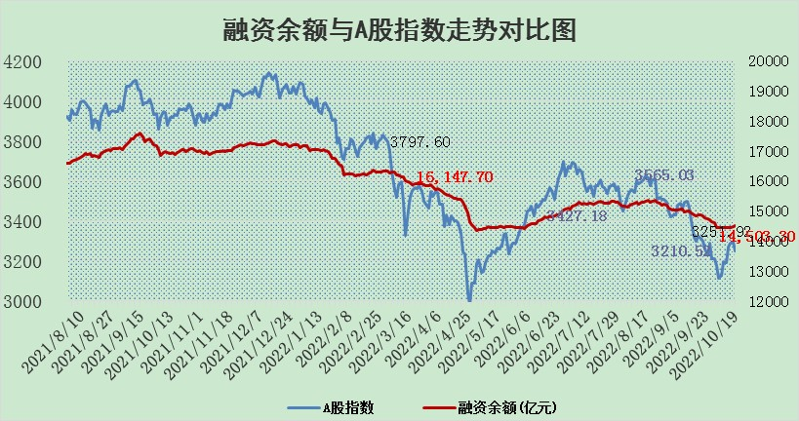

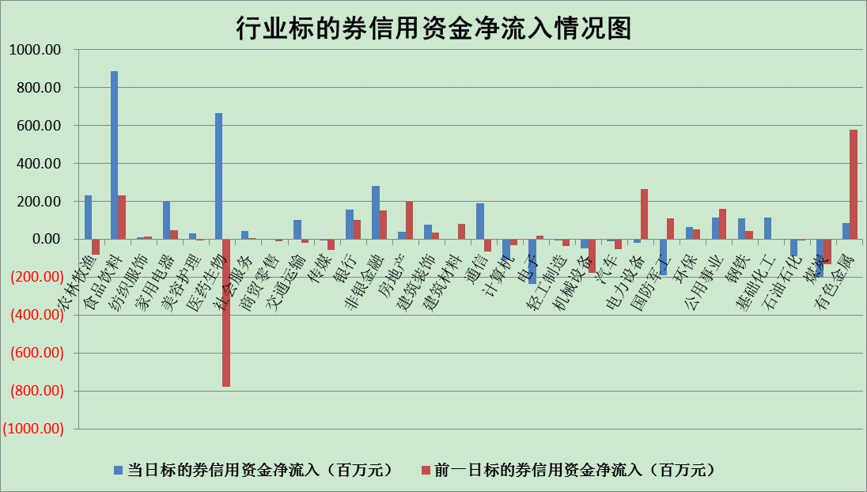

标的基金代码 | 标的基金简称 | 融资余额/市值(%) | 融资余额增幅(%) | 融资买入额/成交金额(%) | （融资余额净增额-融券余额净增额）/市值(‱) | 融券余额降幅(%) | ABS[（融资余额净增额-融券余额净增额）/市值净增额-1](%)
159902 | 华夏中小板ETF | 0.00 | 0.00 | 0.00 | 0.00 | 0.00 | 100.00
159915 | 易方达创业板ETF | 2.04 | -0.95 | 215222.56 | -0.01 | 4.04 | 99.98
159919 | 嘉实沪深300ETF | 5.63 | 2.48 | 4.41 | 14.89 | 15.59 | 109.68
159920 | 华夏恒生ETF | 92.90 | -0.32 | 5.47 | -30.01 | 8.40 | 75.84
159922 | 嘉实中证500ETF | 0.37 | -4.19 | 18.97 | 1.54 | 0.49 | 102.05
159925 | 南方沪深300ETF | 0.03 | 2.39 | 0.01 | 0.06 | 0.00 | 100.04
159928 | 消费ETF | 1.04 | 6.94 | 7.43 | 6.73 | -0.51 | 102.36
159934 | 易方达黄金ETF | 465.27 | -0.10 | 13.72 | -44.55 | 0.00 | 67.31
159939 | 全指信息技术ETF | 0.98 | -1.93 | 50.17 | -2.48 | -20.15 | 93.79
159940 | 全指金融地产ETF | 0.39 | 4.81 | 0.10 | 1.78 | 0.00 | 101.90
159995 | 半导体芯片ETF | 2.10 | -0.33 | 249.42 | -0.60 | 0.70 | 99.35
159997 | 天弘中证电子ETF | 2.80 | 4.01 | 27.77 | 10.88 | 1.17 | 109.21
159998 | 天弘中证计算机主题ETF | 0.17 | -2.40 | 0.01 | -0.41 | 0.00 | 99.56
510050 | 华夏上证50ETF | 9.23 | 0.66 | 290.99 | 5.94 | -1.38 | 103.86
510180 | 华安上证180ETF | 0.54 | 0.05 | 1.39 | 0.06 | 7.13 | 100.04
510880 | 华泰柏瑞红利ETF | 0.21 | 0.09 | 0.17 | 0.57 | 19.09 | 101.90
510900 | 易方达恒生H股ETF | 158.22 | -0.03 | 4.75 | -4.70 | 0.00 | 95.26
511010 | 5年期国债ETF | 2.18 | 0.12 | 0.01 | 0.27 | 0.00 | 100.99
511380 | 可转债及可交换债券ETF | 20.87 | -0.93 | 1.66 | -19.61 | 0.00 | 34.97
512000 | 全指证券ETF | 7.52 | -0.66 | 11.76 | -4.43 | 1.49 | 95.39
512010 | 沪深300医药卫生ETF | 5.05 | 4.94 | 82.69 | 24.61 | 3.49 | 147.11
512070 | 沪深300非银ETF | 2.75 | 0.74 | 81.38 | 1.08 | -8.42 | 100.86
512400 | 南方中证申万有色金属ETF | 1.33 | -2.80 | 0.65 | -7.01 | -6.96 | 93.35
512580 | 广发中证环保产业ETF | 0.79 | 7.95 | 0.65 | 6.10 | 0.65 | 110.13
512660 | 国泰中证军工ETF | 2.85 | -1.04 | 23.72 | -6.21 | -5.05 | 93.30
512800 | 华宝中证银行ETF | 13.66 | 1.80 | 7.53 | 22.64 | -5.95 | 161.22
512980 | 广发中证传媒ETF | 2.15 | 2.50 | 148.29 | 5.25 | 0.00 | 103.44
515030 | 华夏中证新能源汽车ETF | 1.70 | 0.26 | 51.10 | -0.23 | -5.19 | 211.65
515050 | 华夏中证5G通信主题ETF | 1.89 | -0.06 | 42.00 | -0.11 | -0.01 | 99.90
515070 | 华夏中证人工智能ETF | 1.72 | -0.34 | 0.18 | -0.58 | 0.00 | 99.56
标的股票比较指标 |  | 融资余额/流通A股市值(%) | 融资余额增幅(%) | 融资买入额/成交金额(%) | （融资余额净增额-融券余额净增额）/流通A股市值(‱) | 融券余额降幅(%) | ABS[（融资余额净增额-融券余额净增额）/流通A股市值净增额-1](%)
前十名标的个股 |  | 众应互联 | 国脉科技 | 首创股份 | 国脉科技 | 上海雅仕 | 浙江东日
 |  | 数知科技 | 京新药业 | 景兴纸业 | 京新药业 | 兆日科技 | 纵横通信
 |  | 丹邦科技 | 聚光科技 | 航天机电 | 莱茵生物 | 申华控股 | 精测电子
 |  | 易见股份 | 瑞丰新材 | 方邦股份 | 莱伯泰科 | 江苏阳光 | 飞荣达
 |  | 聚龙股份 | 莱伯泰科 | 汤臣倍健 | 维康药业 | 申达股份 | 启明星辰
 |  | 绿庭投资 | 普利制药 | 华菱钢铁 | 金通灵 | 中油资本 | 德尔未来
 |  | 西水股份 | 中远海能 | 包钢股份 | 陕鼓动力 | 模塑科技 | 金岭矿业
 |  | 仁东控股 | 珀莱雅 | 大康农业 | 方邦股份 | 冠农股份 | 朗科科技
 |  | 数码科技 | 长飞光纤 | 晋亿实业 | 航天机电 | 晋亿实业 | 高鸿股份
 |  | 全柴动力 | 陕鼓动力 | 龙元建设 | 江中药业 | 新华网 | 智光电气
后十名标的个股 |  | 广田集团 | 盛路通信 | 南钢股份 | 中科金财 | 厦门港务 | 安博通
 |  | 延安必康 | 连云港 | 广田集团 | 盛路通信 | 铜峰电子 | 莱伯泰科
 |  | 曙光股份 | 中科金财 | 延安必康 | 国安达 | 平高电气 | 蒙泰高新
 |  | 龙净环保 | 金山办公 | 曙光股份 | 东方集团 | 国中水务 | 华大基因
 |  | 中嘉博创 | 盛德鑫泰 | 龙净环保 | 首航高科 | 青松建化 | 中京电子
 |  | 泰禾集团 | 松原股份 | 中嘉博创 | 洪涛股份 | 南大环境 | 汇创达
 |  | 苏宁易购 | 北方华创 | 泰禾集团 | 沧州大化 | 东港股份 | 景兴纸业
 |  | 中信国安 | 人福医药 | 苏宁易购 | 浙江东日 | 复旦复华 | 中科金财
 |  | 台海核电 | 山大华特 | 中信国安 | 连云港 | 中原传媒 | 林洋能源
 |  | 当代文体 | 城发环境 | 台海核电 | 盛德鑫泰 | 中航机电 | 当升科技
说明：1.以上普通交易数据和信用交易数据皆以交易日收盘后数据为基准；2.上述标的证券总数据只计算标的证券市场总数据，不包括从标的证券中调出去标的证券数据，所以与交易所公布的总值略有不同； 3.上述行业采用申万一级行业分类；4.以上标的基金和标的个股中比较的6个指标值中：前5个（从左至右）为正向指标，值越大排名越靠前；第6个为逆向指标，值越小，排名越靠前；5.第6个指标中ABS[]表示求绝对值，其主要用于考量信用资金相对净流入对股价相对净变化的贡献程度；6.数据来源：wind，交易所。

